关系图
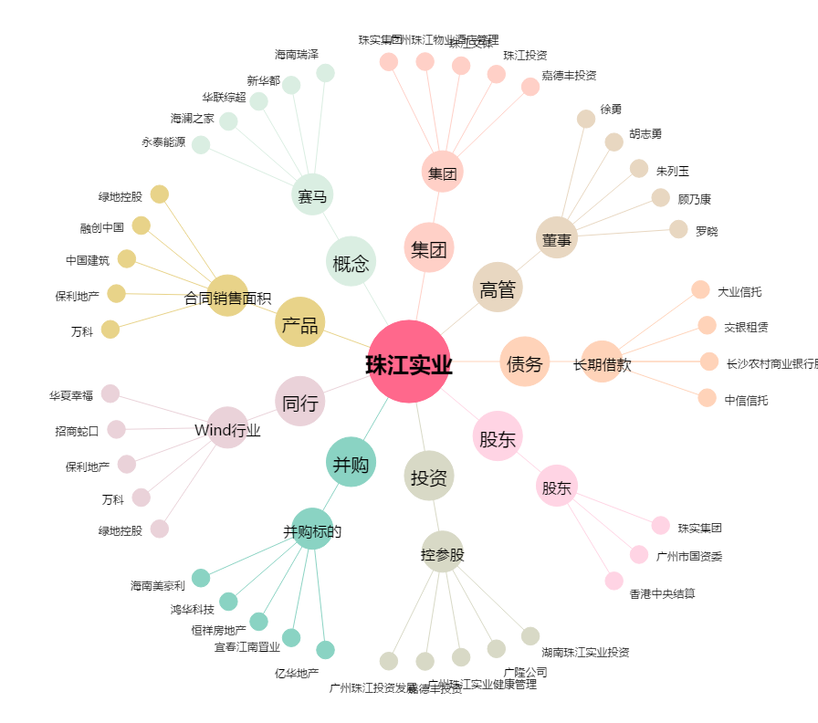
珠江实业[600684.SH] - 关系概览图

